SaxionSpecifiek
Saxion Specifiek

Vul eerst de vragen in op het tabblad 'Emissie-informatie'.

Lees eerst de inleiding en alle vragen door. Omdat we een goed beeld willen
vormen van jullie berekening beginnen we met enkele algemene vragen, gevolgd
door enkele meer specifieke vragen.

Saxion berekent haar CO₂e-voetafdruk in lijn met het GHG Protocol. Dit betekent dat voor
ingekochte goederen en diensten alle upstream emissies moeten worden meegenomen. Dit
zijn alle emissies van alle activiteiten in de keten tot het product bij Saxion geleverd wordt.
Het gaat hier bijvoorbeeld om extractie van ruwe materialen, emissies tijdens productie,
verandering van landgebruik, en transportemissies in de gehele keten tot aan Saxion. Het
betreft dus niet enkel de emissies van jullie eigen bedrijfsvoering (Scope 1 en 2), maar ook
die uit jullie toeleveringsketen (Scope 3). Om dubbeltellingen te voorkomen moeten de
gebruiksfase en afvalverwerking, als die plaatsvinden onder controle van Saxion, niet
worden meegenomen. Dit noemen we ook wel een cradle-to-gate levenscyclusanalyse.

Cradle-to-gate

Voorbeeld
Leverancier A levert tien laptops aan Saxion. Hij heeft een levenscyclusanalyse van deze
laptop. In deze levenscyclus is het stroomverbruik van de laptop meegenomen in de
gebruiksfase. Ook is de afvalverwerking aan het einde leven meegenomen. Saxion
rapporteert de emissies van haar stroomgebruik en afvalverwerking zelf. Daarom laat de
leverancier in de berekening de gebruiksfase en de einde-leven fase weg om
dubbeltellingen te voorkomen.

Jullie emissies

1. Beschrijf in algemene zin hoe je de emissies van aan Saxion geleverde goederen
en/of diensten hebt berekend.

2. Zijn de berekende emissies compleet voor alle door jullie aan Saxion geleverde
goederen en/of diensten?

Voorbeeld: Leverancier B heeft voor een kwart van de aan Saxion geleverde producten
levenscyclusanalyses. Hij vult daarom in dat de emissies matig in beeld zijn.

Licht hieronder toe waarom je dit antwoord hebt gegeven.

3. Beschrijf welke processen en/of levenscyclusfasen worden meegenomen in de
berekening.

4. Beschrijf welke processen niet worden meegenomen in de berekening. Denk
bijvoorbeeld aan transport tot aan Saxion, verpakkingen, kapitaalgoederen, enzovoort.

5. Wat zijn de totale emissies voor alle producten en/of diensten die jullie aan
Saxion in 2025 hebben geleverd in ton CO₂e?
1 ton CO₂e = 1000 kg CO₂e

 |  | ton CO₂e

Methode

6. Wie heeft de berekening uitgevoerd?

7. Welke methodologie of methodologieën zijn gevolgd voor deze berekeningen?
Selecteer opties uit de lijst en/of voeg niet genoemde methodologie zelf toe.

 | GHG Protocol Product Standard |  | Nationale Milieudatabase / Bepalingsmethode

 | ISO 14040/14044 |  | Anders, namelijk:

 | ISO 14068

 | Product Environmental Footprint (PEF)

 | PAS2050

8. Heb je ondersteunende documentatie zoals een levenscyclusanalyse of een
uitdraai uit een CO₂-softwareplatform?

9. Is de berekening en/of het CO₂-softwareplatform dat jullie gebruiken gecertificeerd of
gereviewed?

10. Welke emissiedata is gebruikt?

 | Weet ik niet |  | Nationale milieudatabase

 | Emissiedata van leveranciers |  | CO₂emissiefactoren.nl

 | ecoinvent |  | Anders, namelijk:

 | Gabi

 | Agri-footprint

11. Zijn er nog ontwikkelingen of verbeterpunten voor jullie emissieberekening?

12. Zijn er nog andere zaken met betrekking tot deze berekening die je met ons wilt
delen?

Dit is het einde van de vragenlijst. Wij hopen dat deze goed en eenvoudig in te vullen
was. Bedankt voor het invullen, wij waarderen dit enorm!

PS: denk bij het terugsturen van de ingevulde vragenlijst ook aan het meesturen van
eventuele stukken

OrganisatieNiveau
Van eigen organisatie naar rato voor Saxion

Vul eerst de vragen in op het tabblad 'Emissie-informatie'.

toegeschreven.

Allocatie

Als emissies alleen op organisatieniveau voorhanden zijn moeten deze naar rato worden
toegewezen (‘gealloceerd’) aan opdrachtgevers zoals Saxion. Hiervoor zijn verschillende
mogelijkheden.

A. Economische allocatie
Allocatie op basis van omzet.

Voorbeeld
Bedrijf C heeft een jaaromzet van €1.000.000 waarvan €200.000 van Saxion.
Daarom alloceert C (200.000/1.000.000) = 20% van de totale emissies aan Saxion

B. Fysieke allocatie
Allocatie op basis van gewicht en/of hoeveelheid geleverd product.

Voorbeeld
Leverancier A leverde in totaal 1.000 pallets met producten aan diverse opdrachtgevers in
2023. Hiervan zijn 10 pallets geleverd aan Saxion. Daarom alloceert A (10/1000) = 1% van
de totale emissies aan Saxion.

C. Andere vorm van allocatie
Wellicht is er een betere allocatie geschikt voor de verdeling van de emissies over jullie
opdrachtgevers dan de economische of fysieke allocatie. In dat geval vragen wij je deze te
gebruiken.

Voorbeeld
Bedrijf B geeft advies over veiligheid. In totaal heeft B 10.000 uur advies gegeven in
2023, waarvan 1.000 uur voor Saxion. Daarom alloceert B (1.000/10.000) = 10% van
de totale emissies aan Saxion.

Welke allocatiemethode het beste is hangt af van veel factoren, zoals de diversiteit van
geleverde producten en/of diensten en de beschikbaarheid van data. Wij vragen je een
inschatting te maken van de beste allocatiemethode voor jouw organisatie. De beste
allocatiemethode benadert de daadwerkelijke emissies het best gegeven de beschikbare
data.

1. Op welke wijze wil je emissies alloceren aan Saxion?

2. Welk percentage van jullie totale emissies alloceer je aan Saxion?
Let op: voer geen percentageteken (%) in in het invoervoeld.

 |  | %

3. Schrijf hieronder de onderbouwing van dit percentage.
Als de berekening bedrijfsgevoelige informatie bevat hoef je die niet te noemen maar kan je
volstaan met een algemene beschrijving.

Jullie emissies

Het GHG Protocol maakt onderscheid tussen emissies die voortkomen uit de eigen
bedrijfsvoering en de energie die wordt gebruikt (Scope 1 & 2) en uit de waardeketen (Scope 3).
Veel organisaties beginnen met het in kaart brengen van hun eigen bedrijfsvoering.

Hogeschool Saxion berekent haar CO₂e-voetafdruk in lijn met het GHG Protocol. Dit
betekent dat voor ingekochte goederen en diensten alle upstream emissies moeten worden
meegenomen. Het gaat bijvoorbeeld om extractie van ruwe materialen, emissies tijdens
productie, verandering van landgebruik, en transportemissies in de gehele keten tot aan
Saxion. Het betreft dus niet enkel de emissies van de eigen bedrijfsvoering (Scope 1 & 2),
maar ook die uit de toeleveringsketen (Scope 3). Zie ook onderstaand figuur.

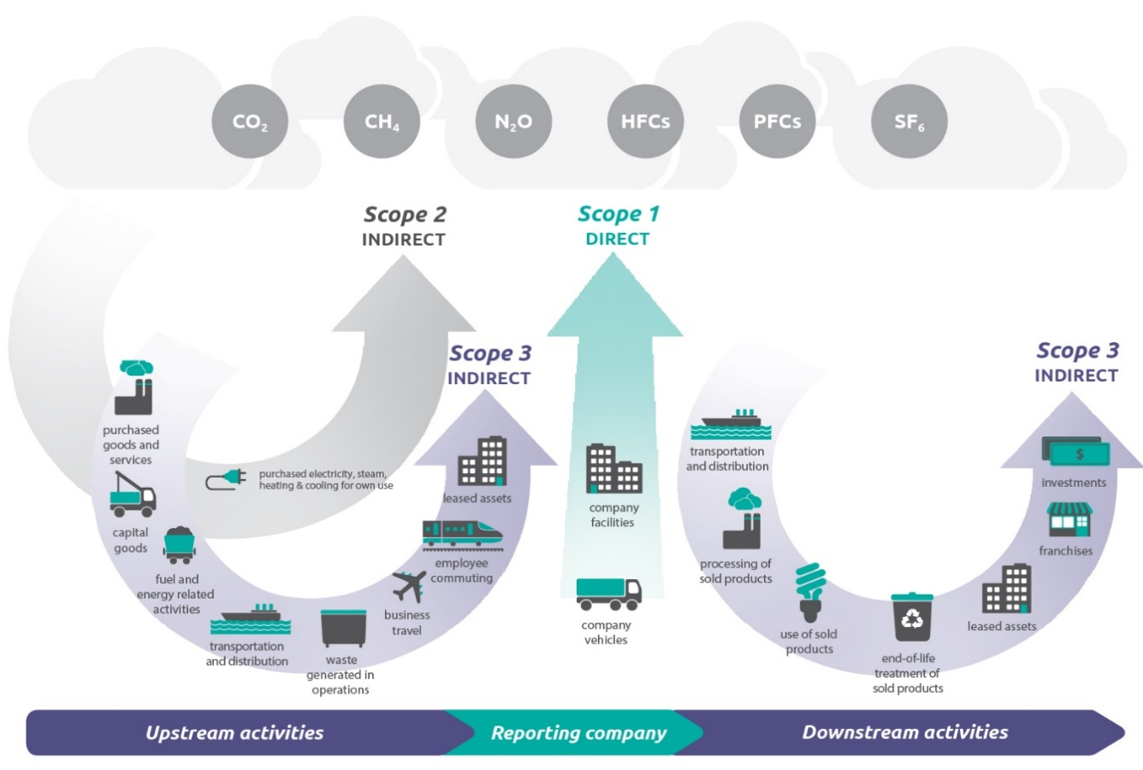

De onderstaande vragen zijn bedoeld om inzicht te krijgen in de emissies die jullie momenteel in
kaart brengen.

4. Wat zijn jullie scope 1 & 2 emissies in ton CO₂e?
1 ton CO₂e = 1000 kg CO₂e.

 |  | ton CO₂e

5. Zijn jullie Scope 1 en 2 emissiesberekeningen compleet?

Licht hieronder toe waarom je dit antwoord hebt gegeven.

6. Brengen jullie Scope 3 emissies in kaart?

7. Wat zijn jullie scope 3 emissies in ton CO₂e?
1 ton CO₂e = 1000 kg CO₂e.

 |  | ton CO₂e

8. Zijn jullie Scope 3 emissiesberekeningen compleet?

Beschrijf hoe je de compleetheid van de Scope 3 emissies hebt ingeschat. Bijvoorbeeld door
aan te geven welke categorieën en/of activiteiten wel of juist niet zijn meegenomen.

Om dubbeltellingen te voorkomen moet Saxion alleen de upstream emissies van haar
leveranciers meenemen in de berekening. Upstream emissies worden veroorzaakt door
o.a. de inkoop van goederen en diensten, kapitaalgoederen, brandstof en
energie-gerelateerde activiteiten, upstream transport en distributie, afvalverwerking en
gehuurde assets. Voor een overzicht zie bovenstaand plaatje.

Voorbeeld
Leverancier B levert laptops en in zijn emissieberekening heeft hij scope 3, categorie 11
(gebruik van verkochte producten) meegenomen. Dit leidt tot een dubbeltelling omdat
Saxion het stroomgebruik van deze laptop meeneemt in de eigen Scope 2.

9. Kunt u een onderscheid maken tussen jullie upstream en downstream Scope 3
emissies?

10. Wat zijn jullie upstream Scope 3 emissies in ton CO₂e?
1 ton CO₂e = 1000 kg CO₂e.

 |  | ton CO₂e

11. Wat zijn jullie downstream Scope 3 emissies in ton CO₂e?
1 ton CO₂e = 1000 kg CO₂e.

 |  | ton CO₂e

De CO₂e-emissies van de producten en/of diensten die jullie aan Saxion leverden in
2025 bedragen op basis van bovenstaande antwoorden

Bron |  | Emissies
Scope 1 + 2 |  | Niet ingevuld | t CO₂e
Scope 3 totaal |  | Niet ingevuld | t CO₂e
Totaal |  | 0 | t CO₂e

Allocatiepercentage |  | Niet ingevuld | %

Totaal aan Saxion |  | Te weinig data | t CO₂e
toegewezen emissies

Methode

De volgende vragen zijn bedoeld om inzicht te krijgen in hoe jullie emissies hebben berekend.

12. Wie heeft de berekening uitgevoerd?

13. Welke methodologie of methodologieën zijn gevolgd voor deze berekeningen?
Selecteer opties uit de lijst en/of voeg een niet genoemde methodologie zelf toe.

 | GHG Protocol |  |  | Anders, namelijk:

 | ISO 14064

14. Heb je ondersteunende documentatie zoals een rapportage?

15. Is de berekening en/of het CO₂-softwareplatform dat jullie gebruiken gecertificeerd
of gereviewed?

16. Welke berekeningsmethodes hebben jullie toegepast?
Wellicht hebben jullie meerdere berekeningsmethodes gebruikt. Voor scope 1 en 2 is wellicht
specifieke data bekend die bij scope 3 nog ontbreekt. Kun je aangeven welke
berekeningsmethode(s) jullie hebben gebruikt om tot de huidige CO₂e-voetafdruk te komen?
Per methode vragen wij je om het indicatieve percentage aan te geven ten opzichte van het
jullie totale CO₂e-voetafdruk. Als je dit niet weet voer dan 100% in bij 'methode onbekend'.

Let op: voer geen percentageteken (%) in in het invoervoeld.

 |  | % emissies direct gemeten

 |  | % op basis van uitgaven (spend-based method)

 |  | % op basis van gemiddelde data (average-data methode)

 |  | % op basis van data van leveranciers (supplier-specific method)

 |  | % methode onbekend

 | 0 | % totaal ingevoerd

17. Welke emissiedata hebben jullie gebruikt?

 | Weet ik niet |  |  | Nationale milieudatabase

 | Emissiedata van leveranciers |  |  | CO₂emissiefactoren.nl

 | Ecoinvent |  |  | Anders, namelijk:

 | Gabi

 | Agri-footprint

18. Zijn er nog ontwikkelingen of verbeterpunten voor jullie emissieberekening?

19. Zijn er nog andere zaken met betrekking tot deze berekening die je met ons wil delen?

Dit is het einde van de vragenlijst. Wij hopen dat deze goed en eenvoudig in te vullen
was. Bedankt voor het invullen, wij waarderen dit enorm!

PS: denk bij het terugsturen van de ingevulde vragenlijst ook aan het meesturen van
eventuele stukken

